Sheet1
STANDARD
B PILOT BORE SERIE | CODE | SIZE | PILOT BORE | MAX BORE | A | F | C | B | D | SCREW Centerdistance | SCREW SIZE | METAL PRICE RMB | SLEEVE TIRE CODE | SLEEVE PRICE RMB
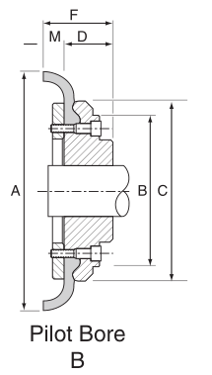 | GSTE | 40 | 12 | 30 | 104 | 33 | 82 | 82 | 22 |  | M6 |  | ST40
 | GSTE | 50 | 15 | 38 | 133 | 38 | 100 | 79 | 25 |  | M6 |  | ST50
 | GSTE | 60 | 18 | 45 | 165 | 42 | 125 | 103 | 25 |  | M6 |  | ST60
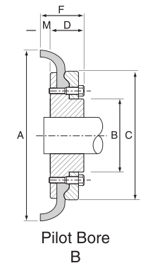 | GSTE | 70 | 22 | 50 | 187 | 45 | 142 | 80 | 25 |  | M8 |  | ST70
 | GSTE | 80 | 25 | 63 | 211 | 58.5 | 165 | 98 | 32 |  | M8 |  | ST80
 | GSTE | 90 | 28 | 75 | 235 | 60 | 187 | 112 | 45 |  | M10 |  | ST90
 | GSTE | 100 | 30 | 80 | 254 | 65 | 214 | 125 | 45 |  | M10 |  | ST100
 | GSTE | 110 | 32 | 90 | 279 | 65 | 232 | 134 | 51 |  | M10 |  | ST110
 | GSTE | 120 | 38 | 100 | 314 | 80 | 262 | 143 | 51 |  | M12 |  | ST120
 | GSTE | 140 | 75 | 125 | 359 | 82 | 312.5 | 180 | 65 |  | M12 |  | ST140
 | GSTE | 160 | 75 | 140 | 402 | 93 | 348 | 197 | 76 |  | M16 |  | ST160
 | GSTE | 180 | 75 | 150 | 470 | 112 | 396 | 205 | 89 |  | M16 |  | ST180
 | GSTE | 200 | 85 | 150 | 508 | 112 | 432 | 205 | 89 |  | M16 |  | ST200
 | GSTE | 220 | 85 | 160 | 562 | 102 | 472 | 224 | 102 |  | M20 |  | ST220
 | GSTE | 250 | 88 | 190 | 628 | 127 | 532 | 254 | 102 |  | M20 |  | ST250

